Planning
 | Planning Projet 3
S1
S2
S3
C1
C2

N° | ACTIONS | Date initialisation Action | Date cloture Action | Responsable | Périodicité et/ou jour programmé | Commentaires | Cloturé (OK/NOK) | PDCA | Priorité
1 | Première séance de travail de groupe | 2022-01-31 | 2022-01-31 | Groupe | l | Vue ensemble affinités technique équipe Etablir planning S1 | S2 Séparation tâches équipe et planification routine bi-hebdomadaire ou hebdomadaire (à discuter) OBJECTIFS : Repo git commun en place milieu S1 : revue techniques GIT fin de conception au plus tard fin S2 démarrer bouts de code début S2 Projet réel démarré S3 |  | Check
1
2 | Tour de table afinités techniques | 2022-01-31 | 2022-01-31 | Groupe | l | Voir affinités |  | Check
2
3 | Lister fonctionalités de l'application | 2022-01-31 | 2022-01-31 | Groupe | l | Voir liste Fonctionnalités |  | Check
3
4 | Lister les diagramme utiles pour le code | 2022-01-31 | 2022-01-31 | Groupe | l | Voir diagrammes |  | Check
4
5 | Revue du sujet | 2022-01-31 | 2022-01-31 | Groupe | l | Voir Revue du sujet |  | Check
5
6 | Mise en place repo GIT et perfectionnement Mise en place technologies préférée chacun | 2022-02-03 | 2022-02-03 | groupe | j | Horaire 14H30 |  | Do
6
7 | Mise en place planning Jira | 2022-02-07 | 2022-03-08 | TDB |  | TBD |  | Plan
7 |  | 2022-02-22 | 2022-03-08 |  | lmamejv | Planning Equipe via Jira pendant le code |  | Act
8 | Mise en commun pour validation conception | 2022-02-07 | 2022-02-13 | groupe | ma |  |  | Do
8
9 | Routine communication pendant conception | 2022-01-31 | 2022-02-13 | groupe | mev | Horaire 9H |  | Do
9
10
10
11
11
12
12
13
13
14
14
15
15
16
16
17
17
18
18
19
19
20
20
21
21
22
22
23
23
24
24
25
25
26
26
27
27
28
28
29
29
30
30
31
31
32
32
33
33
34
34
35
35
36
36
37
37
38
38
39
39
40
40
41
41
42
42
43
43
44
44
45
45
46
46
47
47
48
48
49
49
50
50
51
51
52
52
53
53
54
54
55
55
56
56
57
57
58
58
59
59
60
60
61
61
62
62
63
63
64
64
65
65
66
66
67
67
68
68
69
69
70
70
71
71
72
72
73
73
74
...

Fonctionnalités
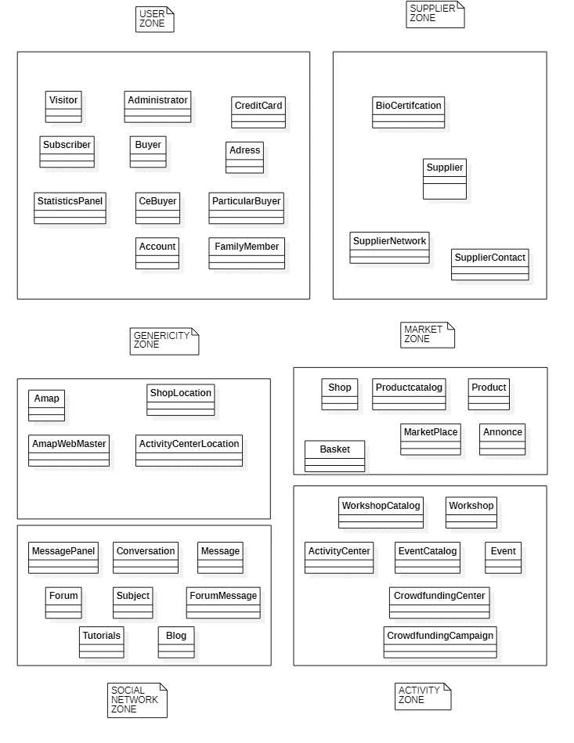
N° | Idée fonctionalité | Commentaire | Testé projet 2 | Amap/Nous | Amap
 | Inscription |  | O | Amap | Nous
 | Connexion |  | O | Amap
 | Inscription |  | N | Nous
 | Connexion |  | N | Nous
 | Administration des clients AMAP |  | O | Amap
 | Administration des clients Entreprise |  | N | Nous
 | Achat de produits non maraichers |  | O | Amap
 | Abonnement formule panier |  | O | Amap
 | Abonnements formules web mastering |  | N | Nous
 | Gestion des formules des clients de l'entreprise |  | N | Nous
 | Espace bénévole |  | O | Amap
 | Messagerie instantannée |  | O | Amap
 | Forum de discussion |  | N | Amap
 | Activités |  | O | Amap
 | Personnalisation du design |  | N | Amap
 | Gestion de panier d'achat | contient à la fois les formules de paniers que l'achat de produits non maraicher | O | Amap
 | Gestion de prix en fonction nombre adhérent Amap |  | N | Nous
 | Formulaire de contact |  | O | Nous
 | Formulaire de contact | Catégorie de problématiques pour cibler le destinataire | O | Amap

 | Brainstorming Diagramme de classe

RevueSujet
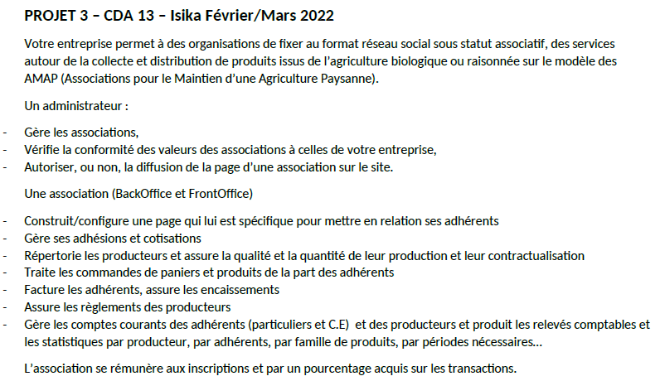
Fonctionalité quasiment identique à projet 2
Ajout de fonctionalités de généricité

Différence projet 2 vs projet 3
 | association vs entreprise

 | 2 rôles supplémentaires dans le sujet :
 |  | amdinistrateur de notre entreprise
 |  | association type AMAP

 | nouveau logo
 | nouveau slogan
 | BLASON entreprise
 | Valeurs entreprises
 | Historique entreprise

Vrac idées | Catalogue de templates disponibles
 | Formules tarifées pour accéder à plus de fonctionalités

